국문이력서(선주 무관, 전 지원자)
 | 국 문 이 력 서 |  |  |  | 지원직급
 |  |  |  |  | 3/E
인적사항

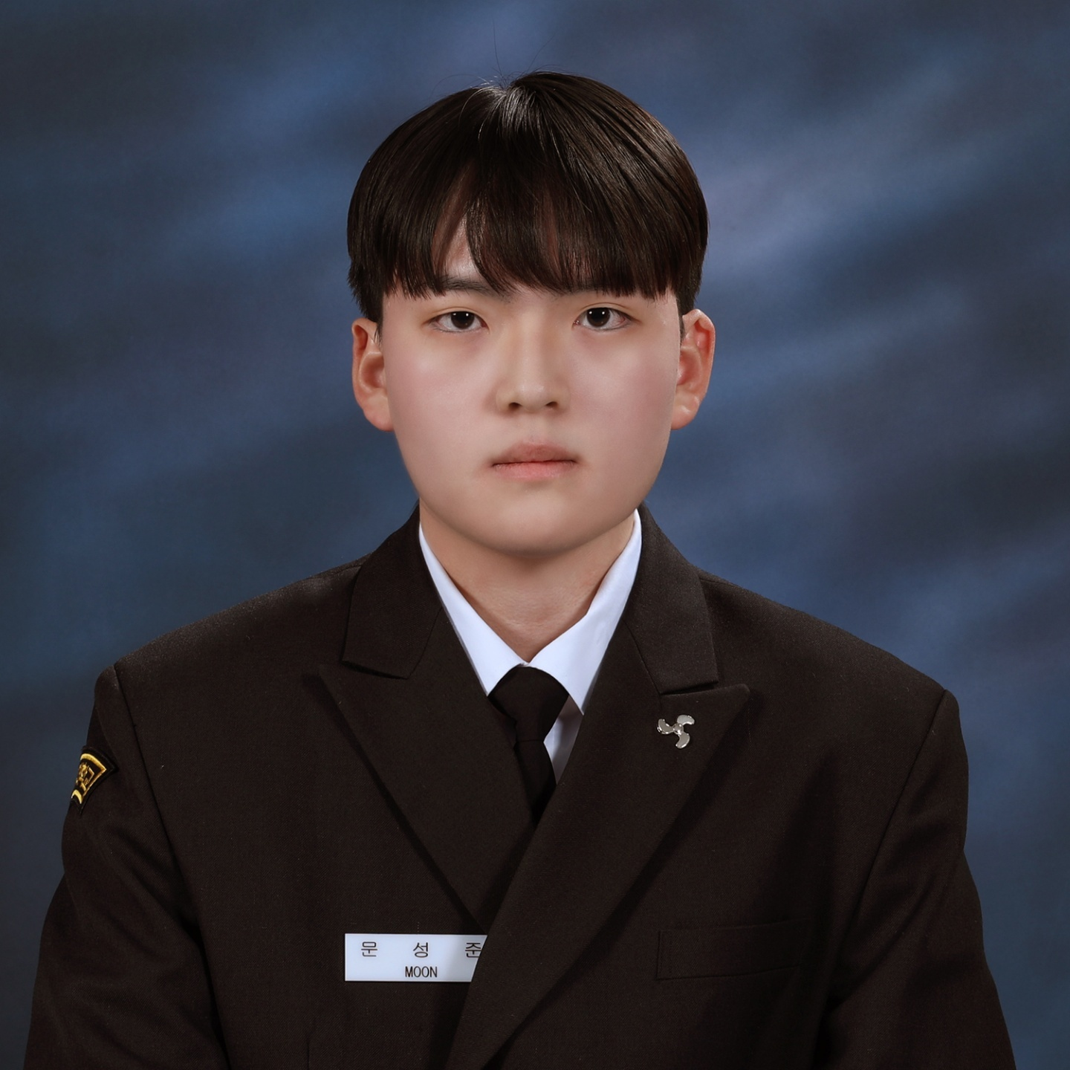
성 명 | 문성준 |  | 출생연월 | 2003-12-20 | 사 진
출 생 지 | 대한민국 경상남도 고성 |  | 본인연락처 | 010-9313-1890
결혼여부 | 미혼 |  | 비상연락처 | 010-5002-6220(모)
가족관계 | 부1, 모1, 누나1
E-mail | mingon8523@naver.com
주 소 | 경상남도 고성군 대가면 척정2길 303-12
어학능력 (English)

말하기 | 중 | 쓰 기 | 상 | 공식어학증명 | 취득점수
듣 기 | 상 | 읽 기 | 상 | TOEIC | 755
어학능력 (Japanses)

말하기 |  | 쓰 기 |  | 공식어학증명 | 취득점수
듣 기 |  | 읽 기
학력사항(Education in school)

2022.03.01~2026.01.28 |  | 대한민국 해양대학교 / 기관과 재학중 |  |  |  | (

일반경력사항(Experience and Skill)

2024-02-14~2024-07-03 |  | LNGC 실기사 실습
2024-07-05~2025-02-18 |  | 한국해대 한바다 실습

